Hoja1
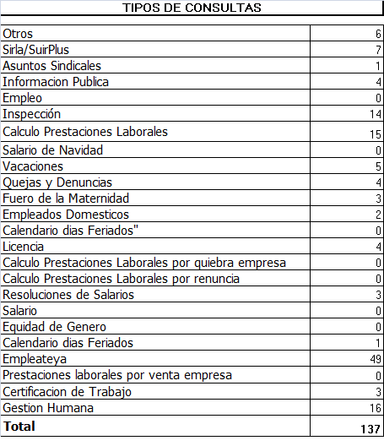
REPUBLICA DOMINICANA
MINISTERIO DE TRABAJO
“Año de la Superación del Analfabetismo”

OFICINA DE ACCESO A LA INFORMACION PUBLICA
(OAI)

Estadísticas Junio 2014

TOTAL DE CASOS ATENDIDOS
F | 71
M | 66
TOTAL | 137

DETALLE DE CASOS ATENDIDOS
Otros | 6
Sirla/SuirPlus | 7
Asuntos Sindicales | 1
Informacion Publica | 4
Empleo | 0
Inspección | 14
Calculo Prestaciones Laborales | 15
Salario de Navidad | 0
Vacaciones | 5
Quejas y Denuncias | 4
Fuero de la Maternidad | 3
Empleados Domesticos | 2
Calendario dias Feriados" | 0
Licencia | 4
Calculo Prestaciones Laborales por quiebra empresa | 0
Calculo Prestaciones Laborales por renuncia | 0
Resoluciones de Salarios | 3
Salario | 0
Equidad de Genero | 0
Calendario dias Feriados | 1
Empleateya | 49
Prestaciones laborales por venta empresa | 0
Certificacion de Trabajo | 3
Gestion Humana | 16
Higiene y Seguridad | 0
 | 137

